关系图
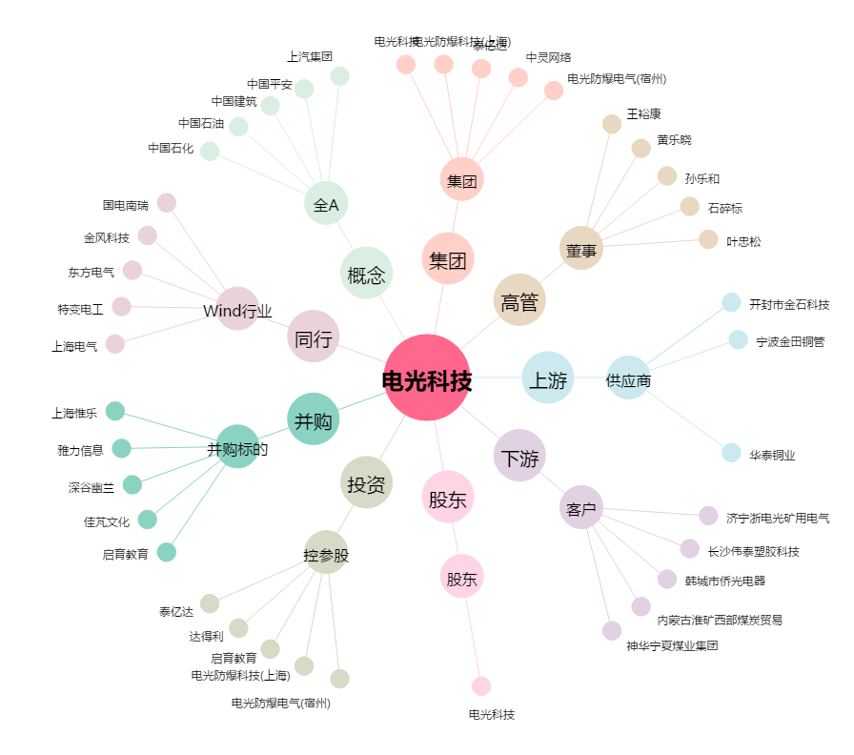
电光科技[002730.SZ] - 关系概览图

